Calcul Dommage
Fiche de calcul de l'indemnisation - acteur culturel |  |  |  |  |  |  |  | # de dossier: | IPFA_

Introduction:
La perte financière est calculée en fonction de la perte réelle de revenu (hors profit budgétisé) et des indemnités effectivement reçues et coûts budgétisés non encourus.
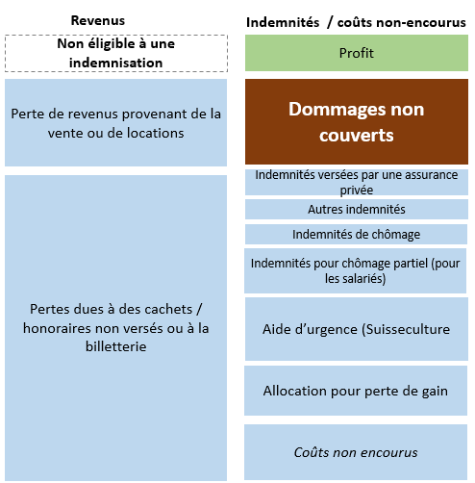

Marche à suivre:
Afin de faciliter le calcul du dommage, veuillez svp remplir le tableau ci-dessous en fonction des étapes suivantes:
1) Perte réelle de revenu / hors profit budgétisé (A + B)
2) Indemnités effectivement reçues et coûts budgétisés non encourus (C + D + E + F + G + H + I)
 | Note importante:
 | -Le/la requérant/e peut indiquer dans la case prévue à cet effet tout commentaire nécessaire à la compréhension de la nature de la charge ou des indemnités/revenus.
 | -Afin d'accélérer le traitement de la demande, le/la requérant/e peut annexer un justificatif pour les montants composant l'essentiel de la perte financière.
3) Le montant total des pertes financières est ensuite automatiquement calculé et seul le 80% de ce dernier est retenu (art. 8 al. 2 de l'ordonnance).

1) Perte réelle de revenu / hors profit budgétisé

 |  | période avant mars 2020* | mars 2020 | avril 2020 | mai 2020 | juin 2020 | juillet 2020 | août 2020 | période après août 2020* | TOTAL

 | A) Pertes dues à des cachets / honoraires non versés ou à la billetterie |  |  |  |  |  |  |  |  | - | Justificatif annexé

 | Commentaires

 | B) Pertes de revenus provenant de la vente ou de locations |  |  |  |  |  |  |  |  | - | Justificatif annexé

 | Commentaires

 |  | - | - | - | - | - | - | - | - | -

 | *les périodes avant mars 2020 et après août 2020 peuvent être prises en considération si nécessaire au calcul des pertes financières tel que défini dans l'Aide-mémoire.

2) Indemnités effectivement reçues et coûts budgétisés non encourus

 |  | période avant mars 2020* | mars 2020 | avril 2020 | mai 2020 | juin 2020 | juillet 2020 | août 2020 | période après août 2020* | TOTAL

 | C) Indemnités de chômage |  |  |  |  |  |  |  |  | - | Justificatif annexé

 | Commentaires

 | D) Indemnités pour chômage partiel (pour les salariés) |  |  |  |  |  |  |  |  | - | Justificatif annexé

 | Commentaires

 | E) Indemnités versées par une assurance privée |  |  |  |  |  |  |  |  | - | Justificatif annexé

 | Commentaires

 | F) Allocation pour perte de gain |  |  |  |  |  |  |  |  | - | Justificatif annexé

 | Commentaires

 | G) Indemnités versées par une assurance privée |  |  |  |  |  |  |  |  | - | Justificatif annexé

 | Commentaires

 | H) Aide d’urgence (Suisseculture) |  |  |  |  |  |  |  |  | - | Justificatif annexé

 | Commentaires

 | I) Coûts non encourus |  |  |  |  |  |  |  |  | - | Justificatif annexé

 | Commentaires

 |  | - | - | - | - | - | - | - | - | -

 | *les périodes avant mars 2020 et après août 2020 peuvent être prises en considération si nécessaire au calcul des pertes financières tel que défini dans l'Aide-mémoire.

3) Total des pertes financières et montant maximum autorisé

 |  | période avant mars 2020* | mars 2020 | avril 2020 | mai 2020 | juin 2020 | juillet 2020 | août 2020 | période après août 2020* | TOTAL

 |  | - | - | - | - | - | - | - | - | -

 |  |  |  |  |  |  | Total des pertes financières = A + B - C - D - E - F - G - H - I |  |  | -

 |  |  |  |  |  |  | Montant maximum autorisé (80% ) |  |  | -
 | *les périodes avant mars 2020 et après août 2020 peuvent être prises en considération si nécessaire au calcul des pertes financières tel que défini dans l'Aide-mémoire.

Commentaire général

